ANALISIS DE GASTOS
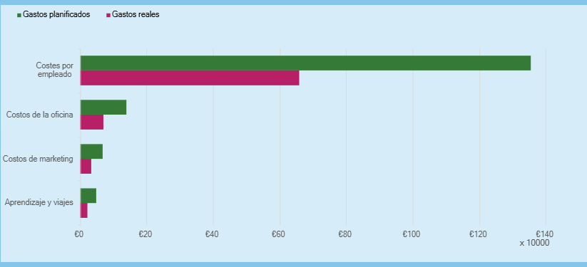
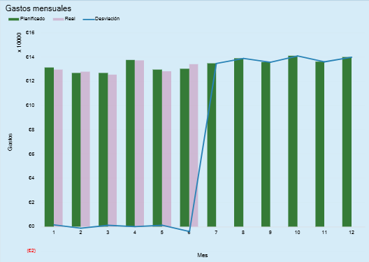
Categoría de gastos | Gastos planificados | Gastos reales | Desviaciones de gastos | Porcentaje de desviación
Centro de Costos de Producción / Operaciones | S/ 10,000.00 | S/ 6,000.00 | S/ 8,000.00 | -40%
Centro de Costos de Ventas | S/ 6,400.00 | S/ 92,360.00 | S/ 6,400.00 | 1343%
Centro de Costos Administrativos (Generales) | S/ 42,400.00 | S/ 42,400.00 | S/ 42,400.00 | 0%
Centro de Costos de Servicios / Soporte | S/ 32,000.00 | S/ 32,000.00 | S/ 32,000.00 | 0%
TOTALES | S/ 90,800.00 | S/ 172,760.00 | -S/ 81,960.00 | 90%

